Sheet1
雇 用 契 約 書

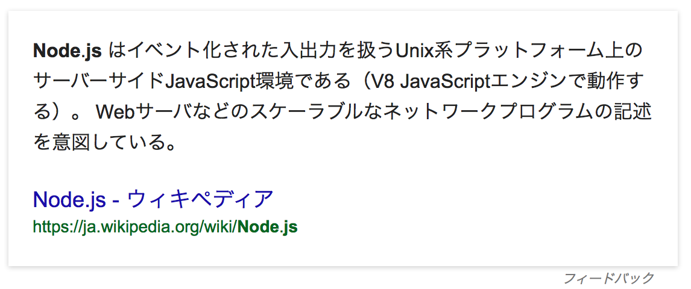
{{AccountName__c}}（以下、甲という。）と 株式会社サンプル（以下、乙という。）は、
下記条件にて雇用契約を締結する。

氏 名 | {{AccountName__c}}
現住所 | {{AccountAddress__c}}

雇用期間 | {{StartDateFormat__c}} 〜 {{EndDateFormat__c}}
勤務場所 | {{Address__c}}
仕事内容 | {{JobDescription__c}}

就業時間 | {{StartTime__c}} 〜 {{EndTime__c}}
所定外労働の有無 | {{hasOverTime__c}}
休暇 | {{HoliDayType__c}}
賃金 | 基本給(月) {{Salary__c}}万円
賃金締切日 | {{DueDate__c}}
賃金支払日 | {{SalaryDate__c}}

下記に記名押印し、甲乙それぞれ１通づつ保管する。

平成 年 月 日 |  | 使用者（甲） | 印

 |  | 労働者（乙） | 印

